Export
Główne zdjęcie | Nazwa produktu | Kod produktu | Kod kreskowy EAN-13 | Producent | Url produktu
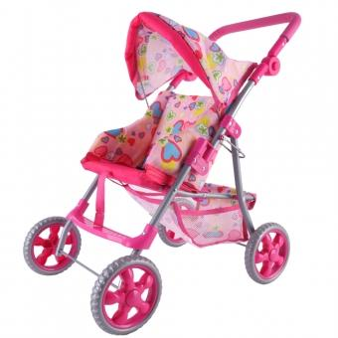 | WOOPIE ROYAL Spacerówka Wózek dla Lalek Serca Kolorowe | 53019 | 5906280653019 | Woopie Royal | https://b2b.leker.pl/woopie-royal-spacerowka-wozek-dla-lalek-serca-kolorowe-13671.html
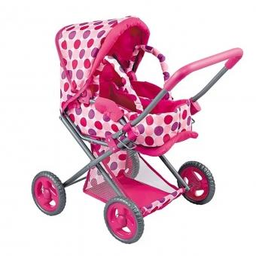 | WOOPIE ROYAL Wózek dla Lalek Głęboki Spacerówka 3w1 Nosidełko | 52975 | 5906280652975 | Woopie Royal | https://b2b.leker.pl/woopie-royal-wozek-dla-lalek-gleboki-spacerowka-3w1-nosidelko-13638.html
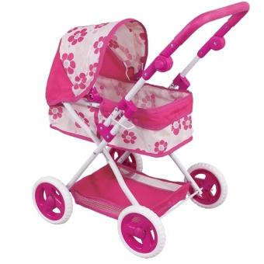 | WOOPIE ROYAL Wózek dla Lalek Głęboki Regulowana Rączka | 52999 | 5906280652999 | Woopie Royal | https://b2b.leker.pl/woopie-royal-wozek-dla-lalek-gleboki-regulowana-raczka-13636.html
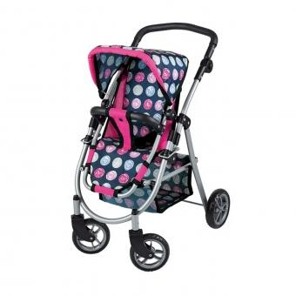 | WOOPIE ROYAL Wózek dla Lalek Regulowane Siedzisko 4 Koła | 53002 | 5906280653002 | Woopie Royal | https://b2b.leker.pl/woopie-royal-wozek-dla-lalek-regulowane-siedzisko-4-kola-13635.html
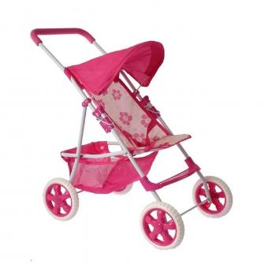 | WOOPIE ROYAL Wózek dla Lalek Spacerówka w Kwiaty | 52968 | 5906280652968 | Woopie Royal | https://b2b.leker.pl/woopie-royal-wozek-dla-lalek-spacerowka-w-kwiaty-13634.html
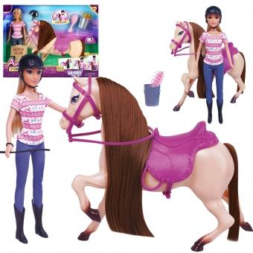 | WOOPIE ROYAL Zestaw Urocza Lalka z Koniem + Akcesoria | 514280 | 5906280651428 | Woopie Royal | https://b2b.leker.pl/woopie-royal-zestaw-urocza-lalka-z-koniem-akcesoria-13442.html
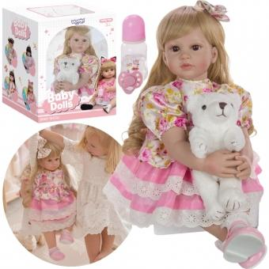 | WOOPIE ROYAL Lalka Hiszpanka Marcia Interaktywna Baby Dolls | 50568 | 5906280650568 | Woopie Royal | https://b2b.leker.pl/woopie-royal-lalka-hiszpanka-marcia-interaktywna-baby-dolls-13146.html
 | WOOPIE ROYAL Lalka Bobas w Ubranku Misio 46 cm | 43261 | 5904326943261 | Woopie Royal | https://b2b.leker.pl/woopie-royal-lalka-bobas-w-ubranku-misio-46-cm-11644.html
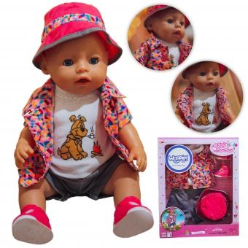 | WOOPIE ROYAL Kolorowe Ubranko dla Lalki Piesek Kurteczka Czapeczka 43-46 cm | 28866 | 5904326941571 | Woopie Royal | https://b2b.leker.pl/woopie-royal-kolorowe-ubranko-dla-lalki-piesek-kurteczka-czapeczka-43-46-cm-9497.html
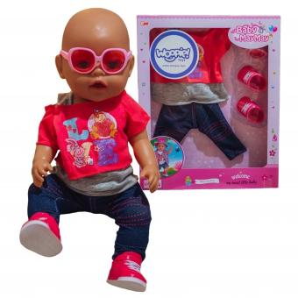 | WOOPIE Modne Ubranko dla Lalki LOVE Okulary Buciki 43-46 cm | 28842 | 5904326941359 | Woopie Royal | https://b2b.leker.pl/woopie-modne-ubranko-dla-lalki-love-okulary-buciki-43-46-cm-9495.html
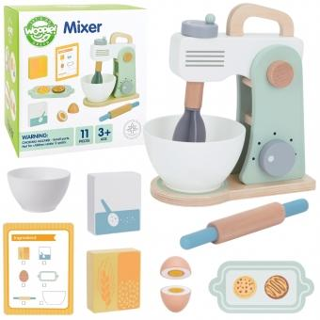 | WOOPIE GREEN Drewniany Mikser Kuchenny Blender z Akcesoriami 11 el. | 53491 | 5906280653491 | Woopie Let's Go Green | https://b2b.leker.pl/woopie-green-drewniany-mikser-kuchenny-blender-z-akcesoriami-11-el-13829.html
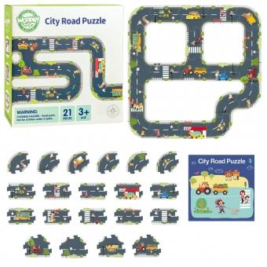 | WOOPIE GREEN Droga Puzzle dla Dzieci Autostrada Makieta 21 el. Certyfikat FSC | 53484 | 5906280653484 | Woopie Let's Go Green | https://b2b.leker.pl/woopie-green-droga-puzzle-dla-dzieci-autostrada-makieta-21-el-certyfikat-fsc-13828.html
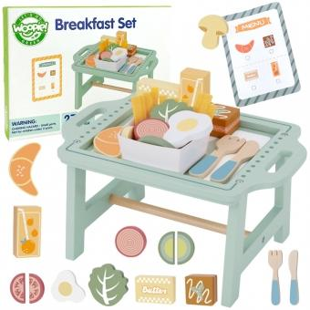 | WOOPIE GREEN Zestaw Śniadaniowy i Restauracja – Zabawa w Zamawianie z Tacą i Akcesoriami | 53477 | 5906280653477 | Woopie Let's Go Green | https://b2b.leker.pl/woopie-green-zestaw-sniadaniowy-i-restauracja-zabawa-w-zamawianie-z-taca-i-akcesoriami-13827.html
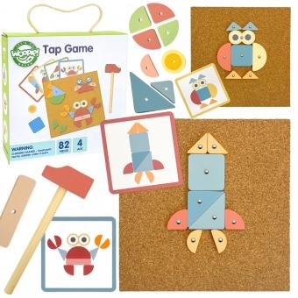 | WOOPIE GREEN Drewniana Przybijanka z Młotkiem Układanka 20 wzorów 82 el. | 52883 | 5906280652883 | Woopie Let's Go Green | https://b2b.leker.pl/woopie-green-drewniana-przybijanka-z-mlotkiem-ukladanka-20-wzorow-82-el-13680.html
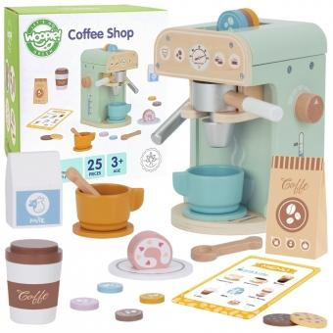 | WOOPIE GREEN Drewniany Ekspres do Kawy Cukiernia Barista 25 el. | 52715 | 5906280652715 | Woopie Let's Go Green | https://b2b.leker.pl/woopie-green-drewniany-ekspres-do-kawy-cukiernia-barista-25-el-13664.html
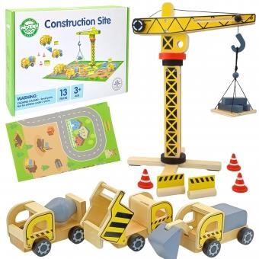 | WOOPIE GREEN Drewniany Plac Budowy 5w1 Ruchomy Dźwig XXL Pojazdy Budowlane 13 el. FSC | 51978 | 5906280651978 | Woopie Let's Go Green | https://b2b.leker.pl/woopie-green-drewniany-plac-budowy-5w1-ruchomy-dzwig-xxl-pojazdy-budowlane-13-el-fsc-13532.html
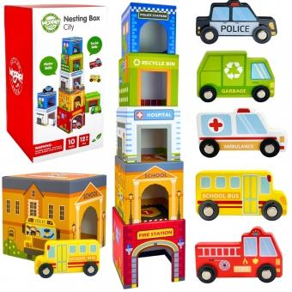 | WOOPIE GREEN Układanka Kostki Miasto Pojazdy w Pudełkach + Figurki 10 el. | 45029 | 5904326945029 | Woopie Let's Go Green | https://b2b.leker.pl/woopie-green-ukladanka-kostki-miasto-pojazdy-w-pudelkach-figurki-10-el-11891.html
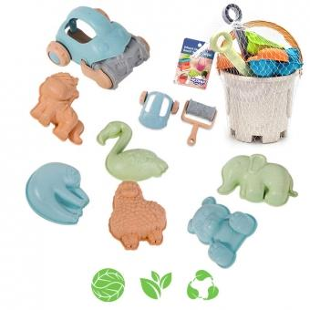 | WOOPIE GREEN Zestaw do Piasku z Wiaderkiem i Samochodzikiem 10 el. BIODEGRADOWALNY ORGANICZNY MATERIAŁ | 43452 | 5904326943452 | Woopie Let's Go Green | https://b2b.leker.pl/woopie-green-zestaw-do-piasku-z-wiaderkiem-i-samochodzikiem-10-el-biodegradowalny-organiczny-material-11567.html
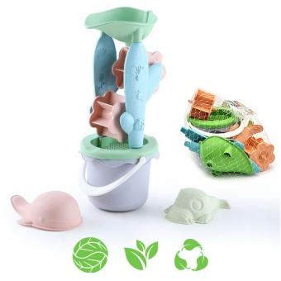 | WOOPIE GREEN Zestaw z Wiaderkiem i Kołowrotkiem 4 el. BIODEGRADOWALNY ORGANICZNY MATERIAŁ | 43407 | 5904326943407 | Woopie Let's Go Green | https://b2b.leker.pl/woopie-green-zestaw-z-wiaderkiem-i-kolowrotkiem-4-el-biodegradowalny-organiczny-material-11566.html
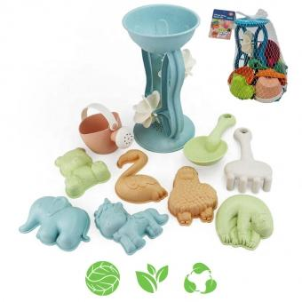 | WOOPIE GREEN Zestaw do Piasku z Kołowrotkiem i Konewką 10 el. BIODEGRADOWALNY ORGANICZNY MATERIAŁ | 43483 | 5904326943483 | Woopie Let's Go Green | https://b2b.leker.pl/woopie-green-zestaw-do-piasku-z-kolowrotkiem-i-konewka-10-el-biodegradowalny-organiczny-material-11565.html
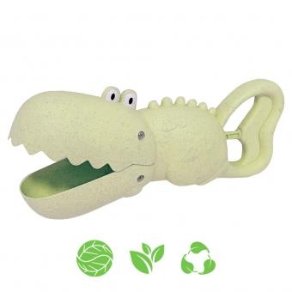 | WOOPIE GREEN Krokodyl Łopatka Zbierak do Piasku i Wody Zielona BIODEGRADOWALNY ORGANICZNY MATERIAŁ | 43711 | 5904326943711 | Woopie Let's Go Green | https://b2b.leker.pl/woopie-green-krokodyl-lopatka-zbierak-do-piasku-i-wody-zielona-biodegradowalny-organiczny-material-11555.html
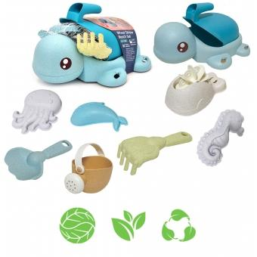 | WOOPIE GREEN Zestaw 2w1 do Piasku i Wanny Żółwik Niebieski 8 el. BIODEGRADOWALNY ORGANICZNY MATERIAŁ | 43681 | 5904326943681 | Woopie Let's Go Green | https://b2b.leker.pl/woopie-green-zestaw-2w1-do-piasku-i-wanny-zolwik-niebieski-8-el-biodegradowalny-organiczny-material-11552.html
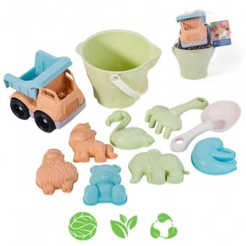 | WOOPIE GREEN Zestaw do Piasku w Wiaderku z Samochodem 11 el. BIODEGRADOWALNY ORGANICZNY MATERIAŁ | 43438 | 5904326943438 | Woopie Let's Go Green | https://b2b.leker.pl/woopie-green-zestaw-do-piasku-w-wiaderku-z-samochodem-11-el-biodegradowalny-organiczny-material-11547.html
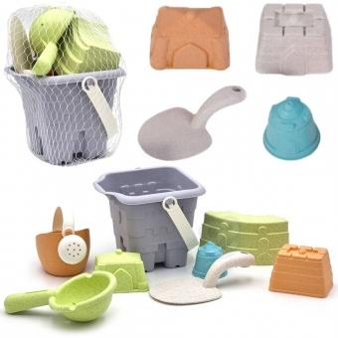 | WOOPIE GREEN Zestaw do Piasku w Wiaderku Wieża 8 el. BIODEGRADOWALNY ORGANICZNY MATERIAŁ | 43414 | 5904326943414 | Woopie Let's Go Green | https://b2b.leker.pl/woopie-green-zestaw-do-piasku-w-wiaderku-wieza-8-el-biodegradowalny-organiczny-material-11538.html
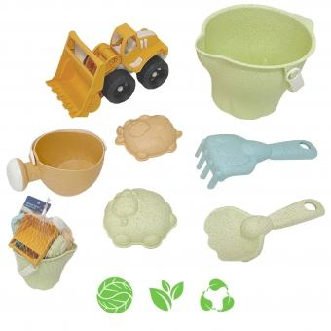 | WOOPIE GREEN Zestaw do Piasku + Koparka w Wiaderku 7 el. BIODEGRADOWALNY ORGANICZNY MATERIAŁ | 43650 | 5904326943650 | Woopie Let's Go Green | https://b2b.leker.pl/woopie-green-zestaw-do-piasku-koparka-w-wiaderku-7-el-biodegradowalny-organiczny-material-11507.html
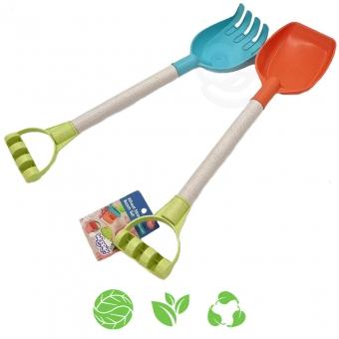 | WOOPIE GREEN Zestaw do Piasku Łopatka i Grabki 51 cm BIODEGRADOWALNY ORGANICZNY MATERIAŁ | 43346 | 5904326943346 | Woopie Let's Go Green | https://b2b.leker.pl/woopie-green-zestaw-do-piasku-lopatka-i-grabki-51-cm-11480.html
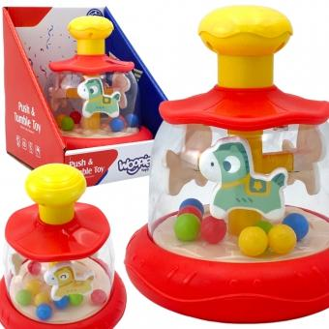 | WOOPIE BABY Kolorowe Koniki Czerwona Bączek Karuzela | 51541 | 5906280651541 | Woopie Baby | https://b2b.leker.pl/woopie-baby-kolorowe-koniki-czerwona-baczek-karuzela-13433.html
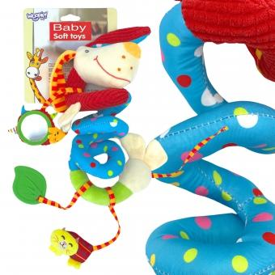 | WOOPIE BABY Miękka Zawieszka Spirala do Wózka Łóżeczka Piesek Edukacyjna | 50599 | 5906280650599 | Woopie Baby | https://b2b.leker.pl/woopie-baby-miekka-zawieszka-spirala-do-wozka-lozeczka-piesek-edukacyjna-13306.html
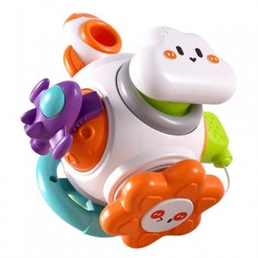 | WOOPIE BABY Piłka Kosmiczna Rakieta 6w1 Montessori 18m+ | 49997 | 5904326949997 | Woopie Baby | https://b2b.leker.pl/woopie-baby-pilka-kosmiczna-rakieta-6w1-montessori-18m-13103.html
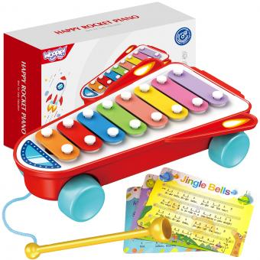 | WOOPIE BABY Cymbałki Rakieta Kosmiczna Czerwona 18m+ | 49461 | 5904326949461 | Woopie Baby | https://b2b.leker.pl/woopie-baby-cymbalki-rakieta-kosmiczna-czerwona-18m-12958.html
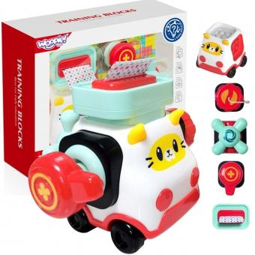 | WOOPIE BABY Montessori Manipulacyjny Zestaw Konstrukcyjny Samochód Kotek 2 | 49607 | 5904326949607 | Woopie Baby | https://b2b.leker.pl/woopie-baby-montessori-manipulacyjny-zestaw-konstrukcyjny-samochod-kotek-2-12956.html
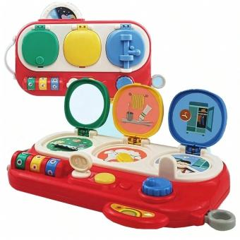 | WOOPIE BABY Odkryj i Sprawdź Zabawka Manipulacyjna Edukacyjna | 49546 | 5904326949546 | Woopie Baby | https://b2b.leker.pl/woopie-baby-odkryj-i-sprawdz-zabawka-manipulacyjna-edukacyjna-12937.html
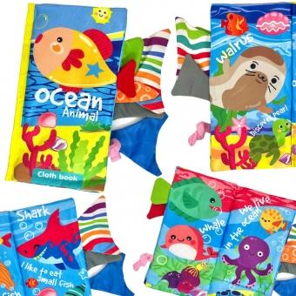 | WOOPIE BABY Książeczka z Ogonkami Zwierząt Morskich Materiałowa Szeleszcząca | 48242 | 5904326948242 | Woopie Baby | https://b2b.leker.pl/woopie-baby-ksiazeczka-z-ogonkami-zwierzat-morskich-materialowa-szeleszczaca-12832.html
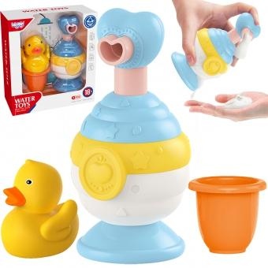 | WOOPIE BABY Zabawki do Kąpieli Kubeczek + Kaczuszka + Dozownik Mydła Zestaw | 47641 | 5904326947641 | Woopie Baby | https://b2b.leker.pl/woopie-baby-zabawki-do-kapieli-kubeczek-kaczuszka-dozownik-mydla-zestaw-12613.html
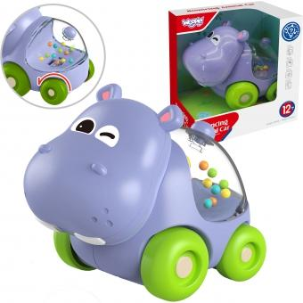 | WOOPIE BABY Grzechotka Samochodzik Pojazd Hipopotam | 47573 | 5904326947573 | Woopie Baby | https://b2b.leker.pl/woopie-baby-grzechotka-samochodzik-pojazd-hipopotam-12606.html
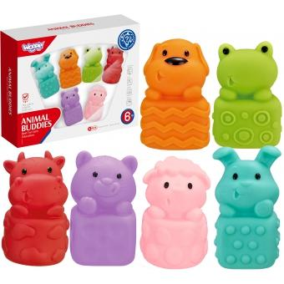 | WOOPIE BABY Zwierzątka Sensoryczne Miękkie Zestaw 6 szt | 47498 | 5904326947498 | Woopie Baby | https://b2b.leker.pl/woopie-baby-zwierzatka-sensoryczne-miekkie-zestaw-6-szt-12597.html
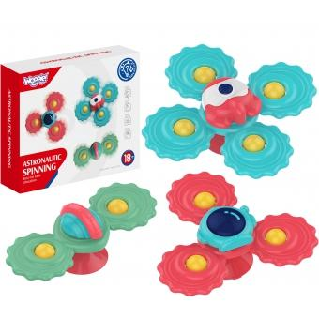 | WOOPIE BABY Gryzak Spinner Wirujący z Przyssawką Zestaw 3 szt | 47382 | 5904326947382 | Woopie Baby | https://b2b.leker.pl/woopie-baby-gryzak-spinner-wirujacy-z-przyssawka-zestaw-3-szt-12587.html
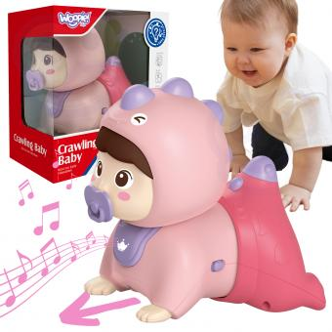 | WOOPIE BABY Raczkujący Bobas Zabawka z Melodiami Świecąca | 47375 | 5904326947375 | Woopie Baby | https://b2b.leker.pl/woopie-baby-raczkujacy-bobas-zabawka-z-melodiami-swiecaca-12586.html
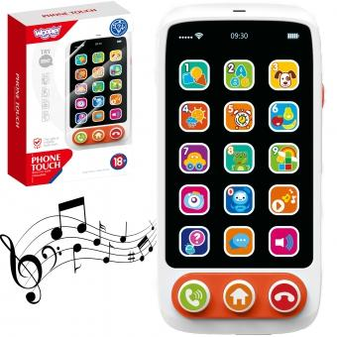 | WOOPIE BABY Telefon Interaktywny Smartfon dla Dzieci | 47696 | 5904326947696 | Woopie Baby | https://b2b.leker.pl/woopie-baby-telefon-interaktywny-smartfon-dla-dzieci-12558.html
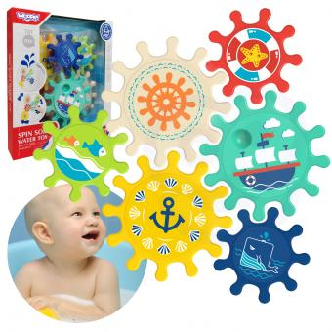 | WOOPIE BABY Zabawka Zębatka do Kąpieli Wody | 47733 | 5904326947733 | Woopie Baby | https://b2b.leker.pl/woopie-baby-zabawka-zebatka-do-kapieli-wody-12547.html
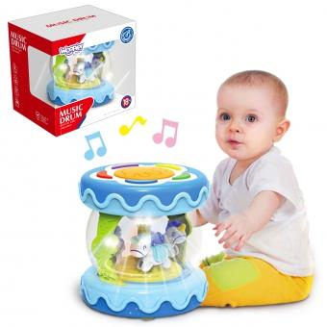 | WOOPIE BABY Bębenek Pozytywka Projektor 3w1 Zabawka Muzyczna dla Niemowląt + Walec Roller do Nauki Raczkowania | 46118 | 5904326946118 | Woopie Baby | https://b2b.leker.pl/woopie-baby-bebenek-pozytywka-projektor-3w1-zabawka-muzyczna-dla-niemowlat-walec-roller-do-nauki-raczkowania-12303.html
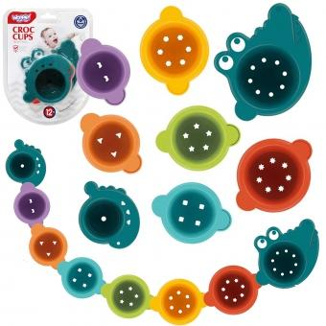 | WOOPIE BABY Zabawka do Kąpieli Kubeczki Przelewowe Krokodylek | 45913 | 5904326945913 | Woopie Baby | https://b2b.leker.pl/woopie-baby-zabawka-do-kapieli-kubeczki-przelewowe-krokodylek-12300.html
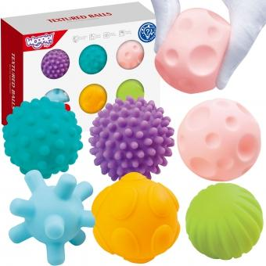 | WOOPIE BABY Klocki Sensoryczne do Ściskania 6 el. | 45944 | 5904326945944 | Woopie Baby | https://b2b.leker.pl/woopie-baby-klocki-sensoryczne-do-sciskania-6-el-12293.html
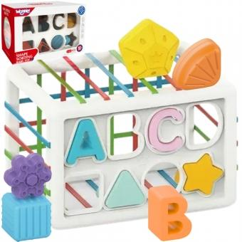 | WOOPIE BABY Elastyczna Kostka Sensoryczna Sorter dla Dzieci Kolorowe Kształty Alfabet 15 el. | 44275 | 5904326944275 | Woopie Baby | https://b2b.leker.pl/woopie-baby-elastyczna-kostka-sensoryczna-sorter-dla-dzieci-kolorowe-ksztalty-alfabet-15-el-12207.html
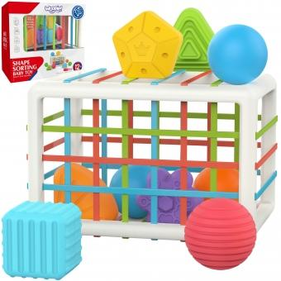 | WOOPIE BABY Elastyczna Kostka Sensoryczna Sorter dla Dzieci Kolorowe Kształty 13 el. | 44299 | 5904326944299 | Woopie Baby | https://b2b.leker.pl/woopie-baby-elastyczna-kostka-sensoryczna-sorter-dla-dzieci-kolorowe-ksztalty-13-el-11941.html
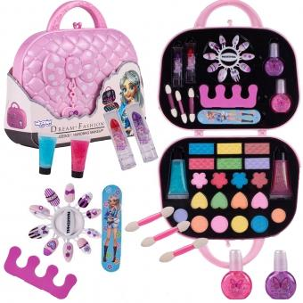 | WOOPIE Art&FUN Zestaw do Makijażu w Torebce Kosmetyczka | 51688 | 5906280651688 | Woopie Art&Fun | https://b2b.leker.pl/woopie-artfun-zestaw-do-makijazu-w-torebce-kosmetyczka-13446.html
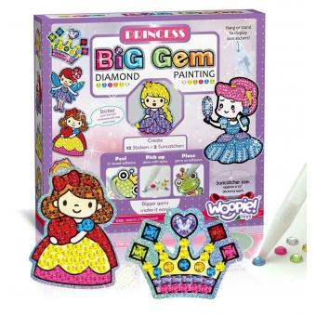 | WOOPIE ART&FUN Haft Diamentowy Malowanie Mozaika 5D | 45586 | 5904326945586 | Woopie Art&Fun | https://b2b.leker.pl/woopie-artfun-haft-diamentowy-malowanie-mozaika-5d-12205.html
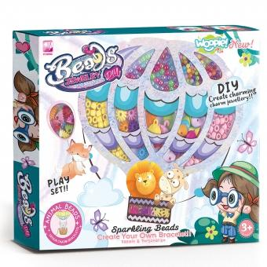 | WOOPIE ART&FUN Zestaw do Robienia Biżuterii Bransoletek Wisiorków Pierścionków Nawlekanka | 45302 | 5904326945302 | Woopie Art&Fun | https://b2b.leker.pl/woopie-artfun-zestaw-do-robienia-bizuterii-bransoletek-wisiorkow-pierscionkow-nawlekanka-12197.html
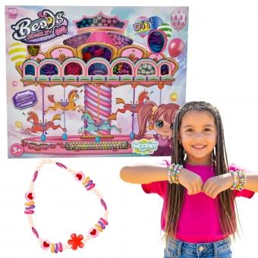 | WOOPIE ART&FUN Zestaw do Robienia Biżuterii Bransoletek Wisiorków Pierścionków | 45296 | 5904326945296 | Woopie Art&Fun | https://b2b.leker.pl/woopie-artfun-zestaw-do-robienia-bizuterii-bransoletek-wisiorkow-pierscionkow-12196.html
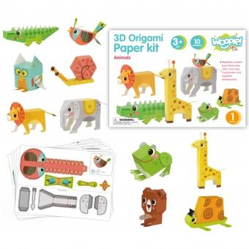 | WOOPIE ART&FUN Zestaw Kreatywny Origami 3D Zrób to Sam 10 Zwierzaków | 44947 | 5904326944947 | Woopie Art&Fun | https://b2b.leker.pl/woopie-artfun-zestaw-kreatywny-origami-3d-zrob-to-sam-10-zwierzakow-11961.html
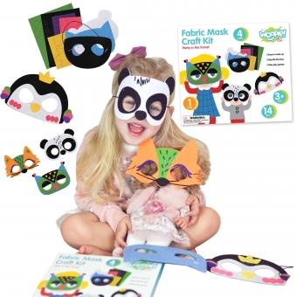 | WOOPIE ART&FUN Zestaw Kreatywny Maski Filcowe Zrób to Sam 4 szt. | 41168 | 5904326941168 | Woopie Art&Fun | https://b2b.leker.pl/woopie-artfun-zestaw-kreatywny-maski-filcowe-zrob-to-sam-4-szt-10887.html
 | WOOPIE Gra Zręcznościowa Rodzinna Strzał Kupa do Sedesu | 56225 | 5906280656225 | Woopie | https://b2b.leker.pl/woopie-gra-zrecznosciowa-rodzinna-strzal-kupa-do-sedesu-14201.html
 | WOOPIE Zestaw 3w1 Robot Transformujący Pojazd Bojowy i Wyrzutnia na Strzałki Zielony | 58113 | 5906280658113 | Woopie | https://b2b.leker.pl/woopie-zestaw-3w1-robot-transformujacy-pojazd-bojowy-i-wyrzutnia-na-strzalki-zielony-14134.html
 | WOOPIE Stolik Wodny 2w1 Piaskownica Statek Piracki z Parasolem XL z Maszyna do Robienia Baniek Mydlanych | 55761 | 5906280655761 | Woopie | https://b2b.leker.pl/woopie-stolik-wodny-2w1-piaskownica-statek-piracki-z-parasolem-xl-z-maszyna-do-robienia-baniek-mydlanych-14065.html
 | WOOPIE Stolik Wodny 2w1 Piaskownica Statek Piracki XL z Maszyna do Robienia Baniek Mydlanych | 55754 | 5906280655754 | Woopie | https://b2b.leker.pl/woopie-stolik-wodny-2w1-piaskownica-statek-piracki-xl-z-maszyna-do-robienia-baniek-mydlanych-14064.html
 | WOOPIE Wodospad XXL Ścianka Wodna 2w1 Stolik Wodny | 557300 | 5906280655730 | Woopie | https://b2b.leker.pl/woopie-wodospad-xxl-scianka-wodna-2w1-stolik-wodny-14062.html
 | WOOPIE Ogromny Aquapark Stolik Wodny 6w1 Piaskownica Wodospad Tor Wodny 6-poziomowy Modułowy | 55716 | 5906280655716 | Woopie | https://b2b.leker.pl/woopie-ogromny-aquapark-stolik-wodny-6w1-piaskownica-wodospad-tor-wodny-6-poziomowy-modulowy-14061.html
 | WOOPIE Traktor Rolniczy ze Zgrabiarką | 53774 | 5906280653774 | Woopie | https://b2b.leker.pl/woopie-traktor-rolniczy-ze-zgrabiarka-14059.html
 | WOOPIE Stolik Wodny 2w1 Piaskownica Fontanna XXL Aquapark z Delfinem | 55662 | 5906280655662 | Woopie | https://b2b.leker.pl/woopie-stolik-wodny-2w1-piaskownica-fontanna-xxl-aquapark-z-delfinem-14058.html
 | WOOPIE Stolik Wodny 2w1 Piaskownica z Krzesełkiem XL Aquapark 4-Baseny 13 akc. | 55709 | 5906280655709 | Woopie | https://b2b.leker.pl/woopie-stolik-wodny-2w1-piaskownica-z-krzeselkiem-xl-aquapark-4-baseny-13-akc-14055.html
 | WOOPIE Stolik Wodny 2w1 Piaskownica z Krzesełkiem Aquapark z Delfinem | 55686 | 5906280655686 | Woopie | https://b2b.leker.pl/woopie-stolik-wodny-2w1-piaskownica-z-krzeselkiem-aquapark-z-delfinem-14054.html
 | WOOPIE Zestaw Narzędzi Małego Majsterkowicza Klucz Nastawny | 56782 | 5906280656782 | Woopie | https://b2b.leker.pl/woopie-zestaw-narzedzi-malego-majsterkowicza-klucz-nastawny-14043.html
 | WOOPIE Laweta Zestaw 4w1 Pojazdy Budowlane | 53934 | 5906280653934 | Woopie | https://b2b.leker.pl/woopie-laweta-zestaw-4w1-pojazdy-budowlane-14036.html
 | WOOPIE Robot Transformujący SHARP SPEED 2w1 Ciężarówka Bojowa | 53903 | 5906280653903 | Woopie | https://b2b.leker.pl/woopie-robot-transformujacy-sharp-speed-2w1-ciezarowka-bojowa-14030.html
 | WOOPIE Robot Transformujący SILVER BLADE 2w1 Czołg | 53873 | 5906280653873 | Woopie | https://b2b.leker.pl/woopie-robot-transformujacy-silver-blade-2w1-czolg-14027.html
 | WOOPIE Zestaw 3w1 Robot Transformujący Czołg i Wyrzutnia na Strzałki Brązowy | 53866 | 5906280653866 | Woopie | https://b2b.leker.pl/woopie-zestaw-3w1-robot-transformujacy-czolg-i-wyrzutnia-na-strzalki-brazowy-14026.html
 | WOOPIE Pociąg Lokomotywa Zestaw XXL Tor 403 cm | 53859 | 5906280653859 | Woopie | https://b2b.leker.pl/woopie-pociag-lokomotywa-zestaw-xxl-tor-403-cm-14025.html
 | WOOPIE Gra Zręcznościowa Łowienie Dinozaurów 4w1 Katapulta | 53729 | 5906280653729 | Woopie | https://b2b.leker.pl/woopie-gra-zrecznosciowa-lowienie-dinozaurow-4w1-katapulta-14021.html
 | WOOPIE Gra Zręcznościowa Łowienie Kurczaczków 4w1 Katapulta | 53712 | 5906280653712 | Woopie | https://b2b.leker.pl/woopie-gra-zrecznosciowa-lowienie-kurczaczkow-4w1-katapulta-14020.html
 | WOOPIE Gra Zręcznościowa 3w1 Wyrzutnia Rakiet Skakanka Rzut do Celu Biedronka | 54238 | 5906280654238 | Woopie | https://b2b.leker.pl/woopie-gra-zrecznosciowa-3w1-wyrzutnia-rakiet-skakanka-rzut-do-celu-biedronka-14010.html
 | WOOPIE Układanka Sorter Montessori Dopasuj Kształty Wesołe Zwierzaki Jajka 6szt | 54139 | 5906280654139 | Woopie | https://b2b.leker.pl/woopie-ukladanka-sorter-montessori-dopasuj-ksztalty-wesole-zwierzaki-jajka-6szt-13996.html
 | WOOPIE Stolik Wodny 2w1 Piaskownica Plac Budowy + 4 Autka 12el. | 53170 | 5906280653170 | Woopie | https://b2b.leker.pl/woopie-stolik-wodny-2w1-piaskownica-plac-budowy-4-autka-12el-13915.html
 | WOOPIE Stolik Wodny Wodospad Delfinek 11el. | 53682 | 5906280653682 | Woopie | https://b2b.leker.pl/woopie-stolik-wodny-wodospad-delfinek-11el-13914.html
 | WOOPIE Tor Wodny 2w1 Gra Łowienie Rybek 14el. | 53699 | 5906280653699 | Woopie | https://b2b.leker.pl/woopie-tor-wodny-2w1-gra-lowienie-rybek-14el-13913.html
 | WOOPIE Stolik Wodny XL z Krzesełkiem 2w1 Piaskownica Delfinek 12el. | 53705 | 5906280653705 | Woopie | https://b2b.leker.pl/woopie-stolik-wodny-xl-z-krzeselkiem-2w1-piaskownica-delfinek-12el-13912.html
 | WOOPIE Zestaw Do Zabawy w Piasku Tropikalne Owoce Składane Wiaderko z Grabkami Łopatką Foremkami | 53446 | 5906280653446 | Woopie | https://b2b.leker.pl/woopie-zestaw-do-zabawy-w-piasku-tropikalne-owoce-skladane-wiaderko-z-grabkami-lopatka-foremkami-13876.html
 | WOOPIE Traktor na Pedały Big PowerTrac z Przyczepą XXL | 53736 | 5906280653736 | Woopie | https://b2b.leker.pl/woopie-traktor-na-pedaly-big-powertrac-z-przyczepa-xxl-13794.html
 | WOOPIE Dwustronna Tablica do Rysowania Gra Tetris 2w1 Pomarańczowa | 52906 | 5906280652906 | Woopie | https://b2b.leker.pl/woopie-dwustronna-tablica-do-rysowania-gra-tetris-2w1-pomaranczowa-13597.html
 | WOOPIE Zestaw Auta Straż Pożarna 6w1 | 52876 | 5906280652876 | Woopie | https://b2b.leker.pl/woopie-zestaw-auta-straz-pozarna-6w1-13591.html
 | WOOPIE Układanka Gra Logiczna Puzzle Strategiczna Trening Mózgu | 52593 | 5906280652593 | Woopie | https://b2b.leker.pl/woopie-ukladanka-gra-logiczna-puzzle-strategiczna-trening-mozgu-13561.html
 | WOOPIE Zestaw Nauka Liczb Kolorów Montessori Figurki Jednorożce do Składania "Dopasuj Cyferki" 13 el. | 51916 | 5906280651916 | Woopie | https://b2b.leker.pl/woopie-zestaw-nauka-liczb-kolorow-montessori-figurki-jednorozce-do-skladania-dopasuj-cyferki-13-el-13496.html
 | WOOPIE Kosiarka Ręczna Maszyna do Robienia Baniek Mydlanych Niebieska | 52326 | 5906280652326 | Woopie | https://b2b.leker.pl/woopie-kosiarka-reczna-maszyna-do-robienia-baniek-mydlanych-niebieska-13484.html
 | WOOPIE Stolik Gier Planszowych Logicznych 65 el. Zestaw 10w1 | 52449 | 5906280652449 | Woopie | https://b2b.leker.pl/woopie-stolik-gier-planszowych-logicznych-65-el-zestaw-10w1-13476.html
 | WOOPIE Zestaw Gier Planszowych Logicznych 10w1 | 52432 | 5906280652432 | Woopie | https://b2b.leker.pl/woopie-zestaw-gier-planszowych-logicznych-10w1-13475.html
 | WOOPIE Elektroniczna Gra Zręcznościowa Pop-It Fidget Toy Gamepad | 51282 | 5906280651282 | Woopie | https://b2b.leker.pl/woopie-elektroniczna-gra-zrecznosciowa-pop-it-fidget-toy-gamepad-13431.html
 | WOOPIE Wykopalisko "Mały Archeolog" 6 Szkieletów Dinozaurów | 51152 | 5906280651152 | Woopie | https://b2b.leker.pl/woopie-wykopalisko-maly-archeolog-6-szkieletow-dinozaurow-13378.html
 | WOOPIE Stolik Wodny 2w1 Piaskownica 13 Akc. | 49751 | 5904326949751 | Woopie | https://b2b.leker.pl/woopie-stolik-wodny-2w1-piaskownica-13-akc-13374.html
 | WOOPIE Gra w Rzutki Pistolet Dinozaur na Kulki Rzepy Tarcza Punkty Strzelanie | 51404 | 5906280651404 | Woopie | https://b2b.leker.pl/woopie-gra-w-rzutki-pistolet-dinozaur-na-kulki-rzepy-tarcza-punkty-strzelanie-13341.html
 | WOOPIE Zestaw Kuchenny Pomocnik Kucharza Kuchnia Gazowa Garnek Patelnia Czajnik Akcesoria | 50902 | 5906280650902 | Woopie | https://b2b.leker.pl/woopie-zestaw-kuchenny-pomocnik-kucharza-kuchnia-gazowa-garnek-patelnia-czajnik-akcesoria-13301.html
 | WOOPIE Pistolet na Wodę Ciśnienie Powietrza | 50445 | 5906280650445 | Woopie | https://b2b.leker.pl/woopie-pistolet-na-wode-cisnienie-powietrza-13294.html
 | WOOPIE Gra Zręcznościowa Układanka Klocków Balansujące Krzesła 36 el. | 50841 | 5906280650841 | Woopie | https://b2b.leker.pl/woopie-gra-zrecznosciowa-ukladanka-klockow-balansujace-krzesla-36-el-13256.html
 | WOOPIE Zestaw 2w1 koszykówka Bramka do Piłki Nożnej + Piłki i Pompka | 51107 | 5906280651107 | Woopie | https://b2b.leker.pl/woopie-zestaw-2w1-koszykowka-bramka-do-pilki-noznej-pilki-i-pompka-13252.html
...

